상품제안서
반투명 EVA 슬라이드 고리형 파우치 | 상품코드: S46599

 |  |  |  |  |  |  | 02-713-8555 | www.synergygift.co.kr
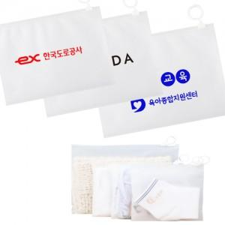

【상세/제작정보】 | <p><span style="font-size: 14pt;">※ 소,중형(인쇄사이즈 10x5cm) / 대형(인쇄사이즈 15x5cm)</span><span style="font-size: 14pt;">​</span></p>

【인쇄/포장옵션】 | 실크 / 포장불가능

【공급단가】 | 수량 | 1,000~ | 2,000~ | 3,000~ | 5,000~ | 10,000~
*VAT별도 | 소형 | 200원 | 190원 | 180원 | 170원 | 160원
 | 중형 | 230원 | 220원 | 210원 | 200원 | 190원
 | 대형 | 270원 | 260원 | 250원 | 240원 | 230원

【상품 URL】 | https://www.synergygift.co.kr:443/src/goods_detail.php?gdno=46599

